机房布局图
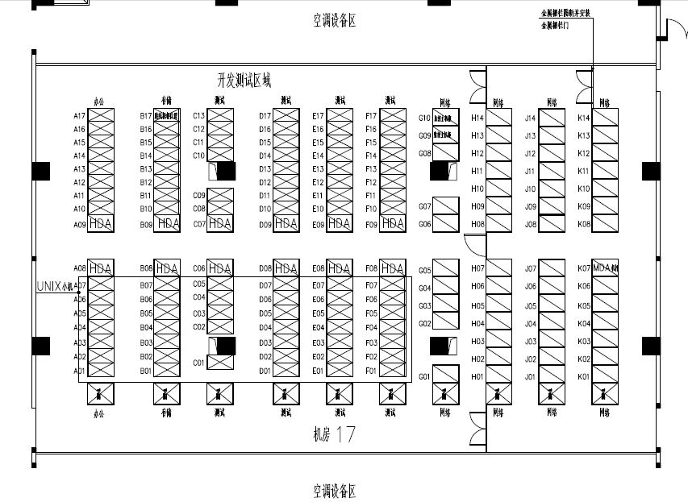
M17模块区域规划
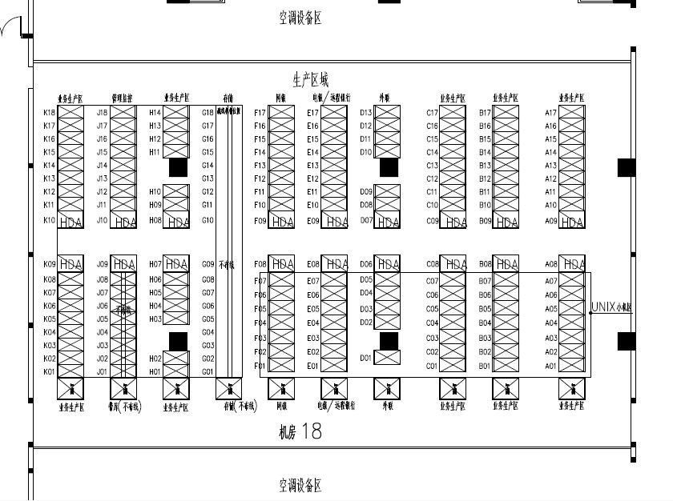
M18模块区域规划

网络区
开发
测
试
九
区
生产业务一区
监控管理区
生产业务三区
生产存储区
生产网银区
生产电 银/远程银行区
生产外联区
生产业务五区
生产业务七区
生产业务九区
办公管理区
开发
测
试
七
区
开发
测
试
五
区
开发
测
试
三
区
开发
测
试
一
区
动环接入区
网银电音银接入区
外联接入区
运营商接入区

生产带库区
生产业务六区
生产业务十区
开发
测
试存储
区
开发
测
试
八
区
开发
测
试
六
区
开发
测
试
四
区
开发
测
试
二
区
网络预留区
开发测试区新OA区
核心区/生产业务接入区
城域网接入区
生产业务二区
生产业务四区
生产业务八区

